Sheet2
• | http://economistatlarge.com/finance/applied-finance/differences-arithmetic-geometric-harmonic-means
• | http://economistatlarge.com/r-guide/arithmetic-harmonic-geometric-means-r

• | Arithmetic mean

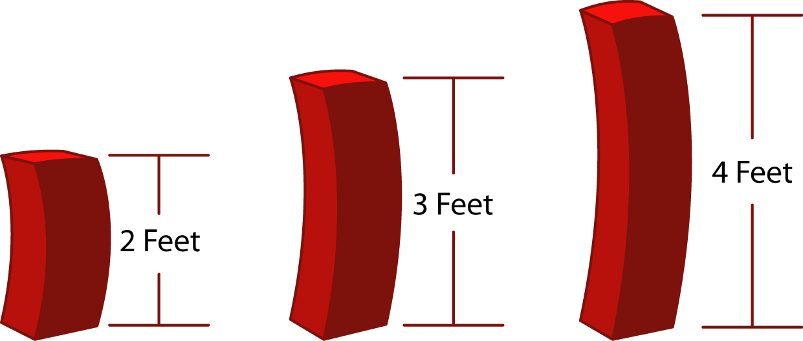
 |  |  |  |  |  |  |  |  |  | 2 | 3
 |  |  |  |  |  |  |  |  |  | 3
 |  |  |  |  |  |  |  |  |  | 4

 | • | best used in situations where:
 |  | • | the data are not skewed (no extreme outliers)
 |  | • | the individual data points are not dependent on each other (see the section below for examples of where data are interrelated, e.g., financial analysis)

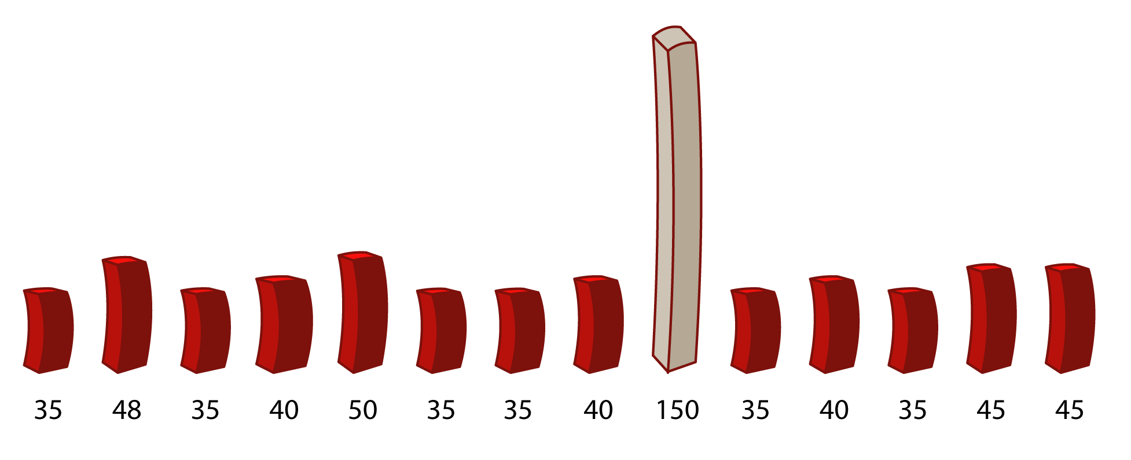
• | Harmonic mean
 |  |  |  |  |  |  |  |  |  | 35 | 41.37
 |  |  |  |  |  |  |  |  |  | 48 | 47.71
 |  |  |  |  |  |  |  |  |  | 35 | 43.46
 |  |  |  |  |  |  |  |  |  | 40
 |  |  |  |  |  |  |  |  |  | 50
 |  |  |  |  |  |  |  |  |  | 35
 |  |  |  |  |  |  |  |  |  | 35
 |  |  |  |  |  |  |  |  |  | 40
 |  |  |  |  |  |  |  |  |  | 150
 |  |  |  |  |  |  |  |  |  | 35
 |  |  |  |  |  |  |  |  |  | 40
 |  |  |  |  |  |  |  |  |  | 35
 |  |  |  |  |  |  |  |  |  | 45
 |  |  |  |  |  |  |  |  |  | 45

 | • | best to use when there is
 |  | • | a large population where the majority of the values are distributed uniformly but where there are a few outliers with significantly higher values
 | • | unlike the arithmetic mean, the harmonic mean gives less significance to high-value outliers – providing a truer picture of the average

• | Geometric mean
 | • | should be used whenever the data are inter-related – for example, when discussing returns on investment or interest rates

 |  | • | An investment has the following returns over the next five years:
 |  |  | 2010 | 2011 | 2012 | 2013 | 2014 |  | start with | Arithmetic
 |  |  | 5% | 20% | 25% | -10% | 20% |  | $10,000 | 12%
 |  |  | annual return |  |  |  |  |  |  | Geometric
 |  |  | 1.05 | 1.20 | 1.25 | 0.90 | 1.20 |  |  | ? | 1.11

 |  | • | The simple arithmetic average is 12%. However, this is not correct. To understand why it is not correct, consider an initial investment of $10,000.
 |  |  | The table below illustrates the actual cash flows from the investment above.
 |  |  | 2010 | 2011 | 2012 | 2013 | 2014
 |  |  | $10,500 | $12,600 | $15,750 | $14,175 | $17,010 | $17,010.00

 |  | • | If one were to use the arithmetic average, they would arrive at an amount at the end of 2014 of $17,623.42.
 |  |  | The arithmetic mean overstated the return by almost 4%.
 |  |  | 2010 | 2011 | 2012 | 2013 | 2014
 |  |  | $11,200 | $12,544 | $14,049.28 | $15,735.19 | $17,623.42 | $17,623.42

